Sheet1
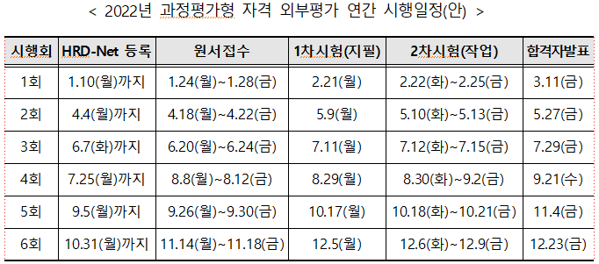
 | 능력단위 코드 | 세분류 명 | 능력단위 명 | 교육 훈련 시간
1 | LM2001020214_19v5 | 응용SW 엔지니어링 | 애플리케이션 배포 | 30시간 | 이력보기
2 | LM2001020225_19v5 | 응용SW 엔지니어링 | 화면 구현 | 60시간 | 이력보기
3 | LM2001020227_19v5 | 응용SW 엔지니어링 | 애플리케이션 테스트 수행 | 45시간 | 이력보기
4 | LM2001020230_19v4 | 응용SW 엔지니어링 | 프로그래밍 언어 응용 | 40시간
5 | LM2001020231_19v4 | 응용SW 엔지니어링 | 프로그래밍 언어 활용 | 60시간
6 | LM2001020232_19v4 | 응용SW 엔지니어링 | 응용SW 기초 기술 활용 | 30시간
7 | LM2001020233_19v4 | 응용SW 엔지니어링 | 개발자 환경 구축 | 15시간
8 | LM2001020413_19v4 | DB 엔지니어링 | SQL 활용 | 60시간
9 | LM2001020709_19v3 | UI/UX 엔지니어링 | UI 테스트 | 45시간

